注意点
愛知名古屋2026 無線機器申請について

◆Application Formについて
入力フィールドの項目（列）の変更や削除、シート構造全体の変更はできません。
入力行が足りない場合は、行をコピー＆ペーストして追加してください。
提出時は、ファイル名に競技団体名を記入してください。
例）陸上_Spectrum-Application-Form

◆記入方法
①シート【General Information】2. Application Form by Wireless Equipment Typeを参照し、使用する無線機器のTypeを確認
②ガイドP51～「3.2 Application Sheet by Type」参照し記入方法を参照の上、使用する無線機器のTypeのシートに記載の注意事項、各記入BOXの記入方メモを確認し
必要事項を記入してください。複数種類(Type)の無線機器を使用する場合は、それぞれ該当するTypeのシートに記入してください。
詳細は機器製品の仕様書を確認ください。不明点がある場合は、機器製品の窓口にご確認ください。
③ 薄いオレンジ色で表示されている項目はすべて入力必須です
④ 水色の項目は必要に応じて選択・記入してください
⑤申請する無線機器各モデルの銘板の写真を送付してください。
同一モデルで複数台を申請する場合は一台数の写真提出で構いません
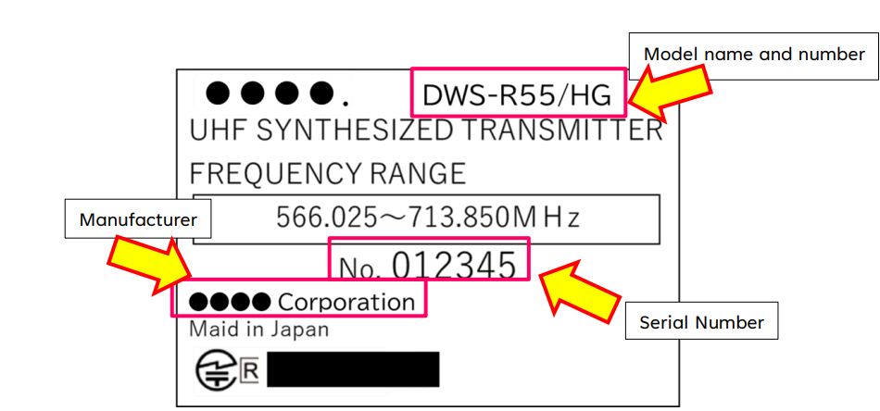
銘板の写真サンプル

※利用する無線機器が日本の無線局免許を必要とするが、免許を持っていない場合は、全機器のシリアル番号が記載された銘板の写真を提出してください
※利用する無線機器が日本の無線局免許を必要とせず「技術基準適合マーク 」が表示されていない場合は、全機器のシリアル番号が記載された銘板の写真を提出してください。
※利用する無線機器（銘板など）に「技術基準適合マーク 」が表示されている場合は、備考欄にR記号の後に続く番号を入力してください。

◆申請時の注意点
・申請内容に不備があると利用許可が下りず、無線機器の使用はできません。
・希望の周波数が割り当てられない可能性も考慮し、代替周波数に対応できる無線機器の準備を推奨します
・技術基準適合マーク( )の有無を必ず確認してください。
・Wi-FiおよびBluetooth機器は原則としてインフラストラクチャモード（スリーブモード）のみ使用可能で、アクセスポイントモードやPoint-to-Pointモードでの利用は
許可されません。
・モバイルルーターのWi-Fi機能は原則使用不可。有線接続でのみ使用する場合に限り許可される可能性はあります。
・ドローン使用は原則として申請不可
・Wi-Fi機器はインフラストラクチャモード（スレーブモード）のみ使用可能。アクセスポイントモード、Point-to-Pointモードは原則不可。
・無線マウス、キーボード、ヘッドセットは周波数申請不要だが、有線機器を推奨。

◆無線機の実際の使用に関する注意事項
・ガイドP26～「3.2 Notes on the Actual Use of Radio Equipment」参照し各機器の利用に関する注意事項を確認ください。

記入例(Typeごとに項目は異なります)
Type A
Land mobile radio [LM] Handheld radios (walkie-talkie) [HR]*Expect CR:kani-handhekd radio,
Telemetry and telecommand [TC]*Expect Wireless Camera Control
各シートの注意事項を確認し記入

【必須】利用場所
【必須】利用イベント
競技/種別
【必須】利用期間
【必須】希望する検査場所
【必須】検査日時
【必須】利用機器の種類
【必須】機器の
製造会社名
【必須】機器の
モデル名(型番)
【必須】
ユニット/送信機数
【必須】
シリアルナンバー
【必須】
複数会場で利用する場合
【必須】利用方法
【必須】
数量
【必須】使用する
送信周波数(中心周波数)
【必須】使用する
受信周波数(中心周波数)
【必須】使用する送信周波数の範囲
【必須】使用する受信周波数の範囲
【必須】
チャンネル設定間隔
【必須】チャンネル
【必須】
使用周波数帯域幅
【必須】
最大送信電力
 | Location (Select from the drop-down list) | Usage event (Select from the drop-down list) | competition (Select from the drop-down list) | Preferred period of use (Select from the drop-down list) |  | Where you want to be inspectiond [Preferred Inspection Location] (Select from the drop-down list) | inspetion start date (Select from the drop-down list) | Spectrum Service (Select from the drop-down list) | Manufacturer | Model name | Number of Units /Transmitters | serial number | Multiple venue use | Usage type (Select from the drop-down list) | Number of Frequencies | Preferred Transmit Frequency(MHz) | Preferred Recieve Frequency(MHz) | Adjustable Transmit Frequency Band(Tunable Range)(MHz) |  | Adjustable Recieve Frequency Band(Tunable Range)(MHz) |  | Channel tuning step(kHz) | Channel bandwidth (kHz) | Maximum transmit power(W) | Japanese radio station license | Technical Conformity Mark in Japan | Applicant's Remarks
 |  |  |  | Start Date [dd-mm] | End Date [dd-mm] |  |  |  |  |  |  |  | Please select ✓ Multiple venue use |  |  |  |  | From | To | From | To |  |  |  | Please select ✓ if you have a license | Please select ✓ if marked
記入例 | (NIS)Nishio Gymnasium | Competition | Gymnastics/Artistic Gymnastics | 2026-09-25 | 2026-10-03 | Venue for application | 2026-09-23 | Handheld radios (walkie-talkie) [HR] | MOTOROLA | MOTOTRBO SL2K | 2 | 012345 | ✓ | Portable/indoor | 5 | 57.15 | 423.544 | 420.000 | 470.000 | 420.000 | 470.000 | 250.0 | 10,000 | 0.200 | ✓ | ✓ | 同じ機器を複数会場で利用する場合(N列✓)は、機器を識別する名称を付けてください 例：Device A-1

